test_case#14
Идентификатор | Требование | Модуль | Заглавие | Инструменты | Шаги | Ожидаемый результат | Фактический результат | Дефект
#14 | Прочность скорлупы сырого яйца | Проверить на прочность скорлупу сырого яйца, подвегрнув его дефекту | Определить с помощью ладони и пальцев одной руки, сможет ли скорлупа яйца подвергнуться дефекту и треснуть. | 1. Сырое яйцо; 2. Правая рука. | 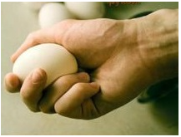 1. Взять в руку сырое яйцо; 2. Расположить на ладони сырое яйцо и охватить пальцами таким образом, чтобы большой, укзательный и средний палец обхватывали яйцо; 3. Безымянный палец и мизинец расположить таким образом, чтобы они подпирали яйцо, не дав ему выскочить из ладони; 4. Со всей силы надавить на яйцо большим, указательным и безымяным пальцем; 5. Расположение яйца в руке изображено на фото ниже. | 1. После исполнения шагов 1-4 скорлупа яйца треснет, полностью разрушится; 2. Белок и желток из яйца вытекут наружу. | 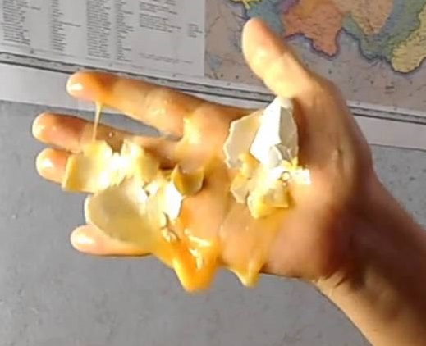 1. Скорлупа яйца подверглось дефекту, яйцо раздавлено. Результат на фото ниже | -

test_case#15
Идентификатор | Требование | Модуль | Заглавие | Инструменты | Шаги | Ожидаемый результат | Фактический результат | Дефект
#15 | Состояние яйца | Проверить, сможет ли белок и желток сырого яйца перемешаться друг с другом | Определить с помощью кухонных принадлежностей, сможет ли содержимое сырого яйца друг с другом перемешаться | 1. Сырое яйцо; 2. Глубокая стеклянная миска; 3. Миксер; 4. Кухонный нож; 5. Таймер; 6. Стол; | 1. Выполнить шаги 1-5 из test_case#12; 2. Размешать содержимое миски миксером в течении 30 сек. | 1. После исполнения шагов 1-2 белок и желток сырого яйца приняли однородный состав и цвет. | 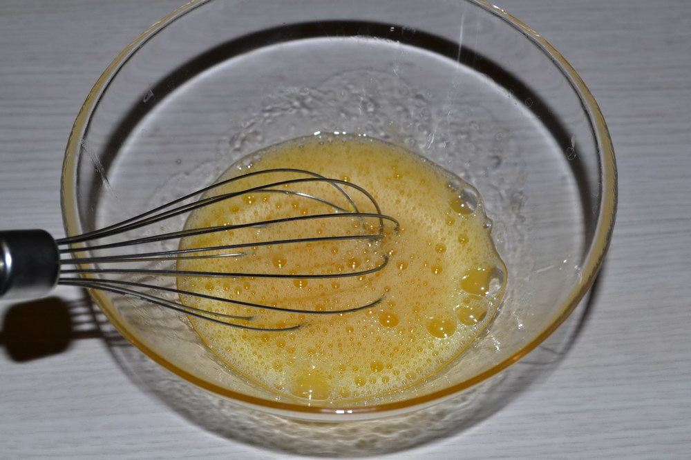 1. Содержимое сырого яйца - белок и желток, приняли однородный цвет - желтый. Результат на фото ниже | -

